画面レイアウト
画面レイアウト

業務機能名 | 基本給管理システム | 画面名称 | 基本給管理 |  |  | 作成日 | 2023-05-23 |  | 作成者 | しゃ
画面ID | P005 | 備考 |  |  |  | 更新日 |  |  | 更新者
 |  |  |  | 項番 | 項目名称 |  |  | コントロール種別
 |  |  |  | 1 | 経費管理 |  |  | ラベル
 |  |  |  | 2 | 社員 |  |  | テキスト
 |  |  |  | 3 | 検索 |  |  | セレクトボックス
 |  |  |  | 4 | 更新 |  |  | テキスト
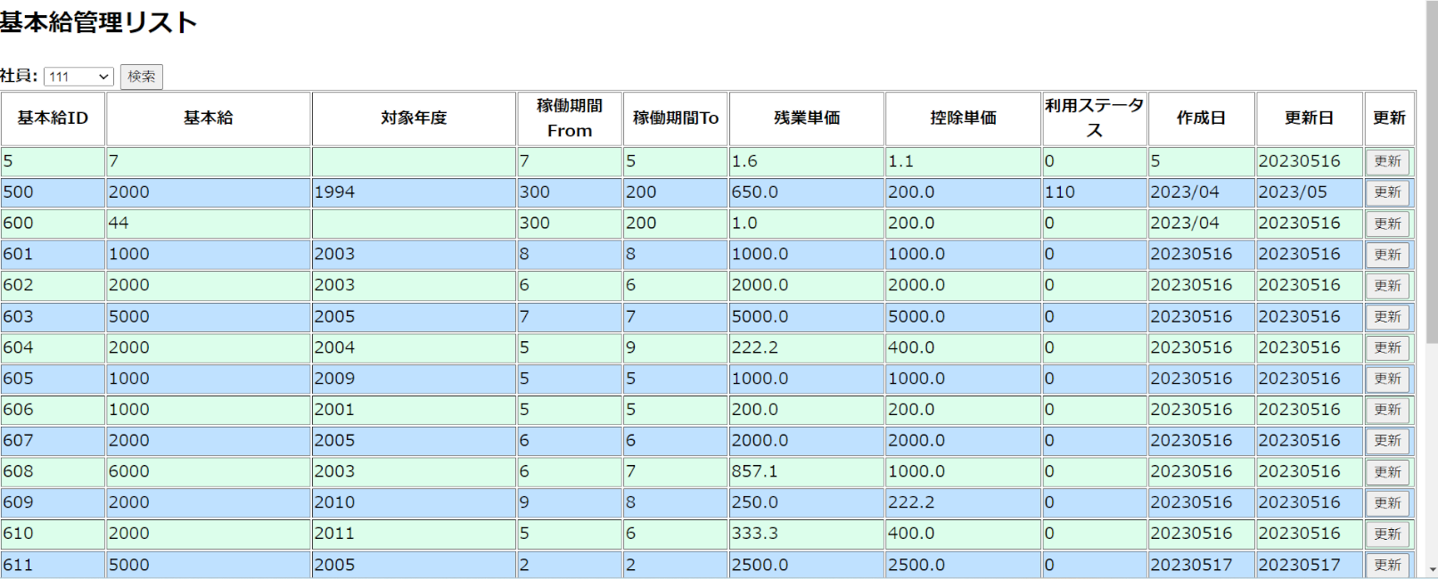
 |  |  |  | 5 | 新規追加 |  |  | セレクトボックス

